セクション詳細画面（管理者権限）
プロジェクト名 |  |  |  | システム名 |  |  | 画面レイアウト設計書 |  |  |  |  |  |  |  |  | 作成者 | 作成日 |  | 更新者 | 更新日
13期12月対応 |  |  |  | LMS学習管理システム |  |  | セクション詳細画面（管理者権限） |  |  |  |  |  |  |  |  | 櫻井 | 2017-11-13 |  | 谷口 | 2019-12-06

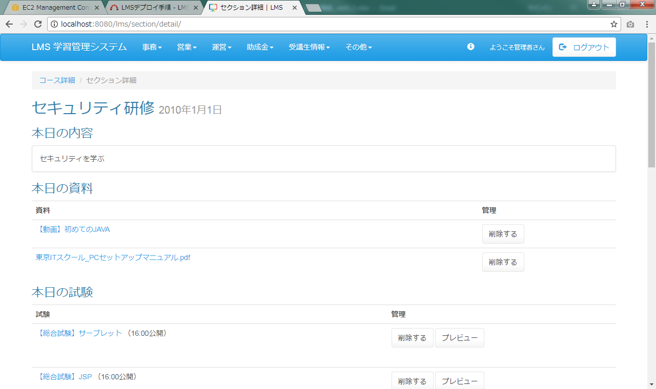
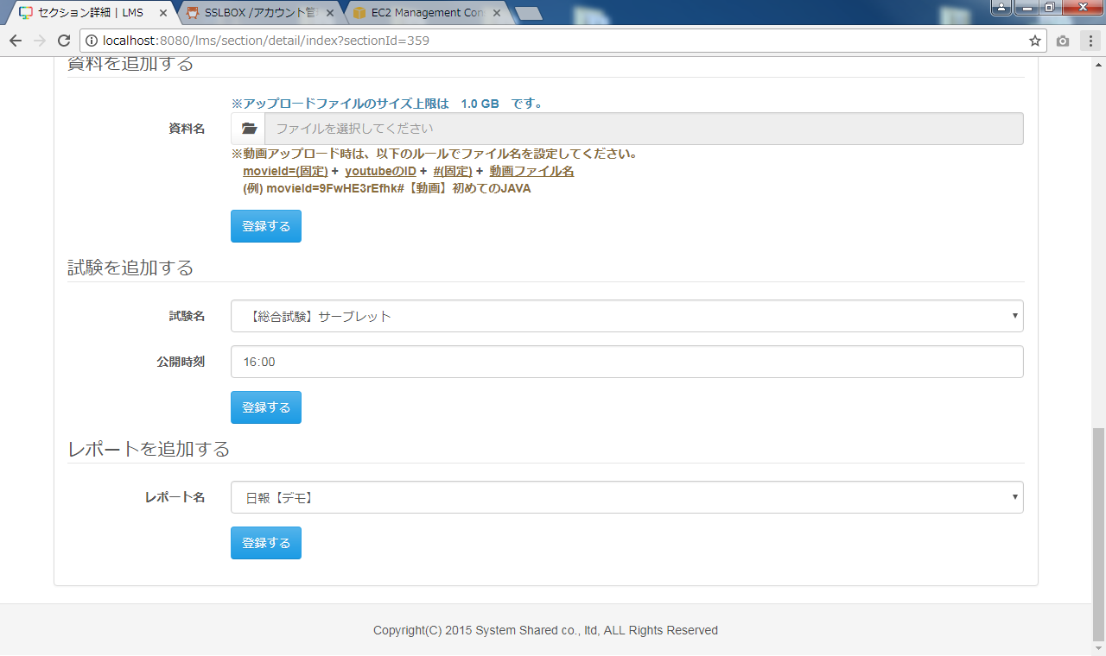
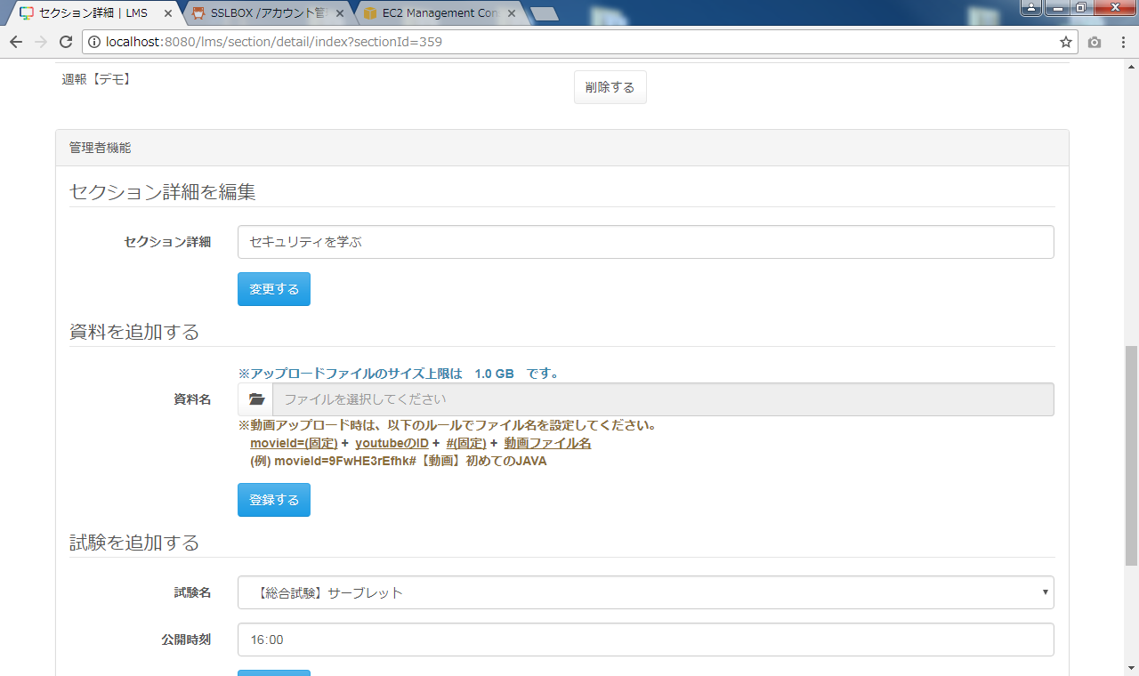
 | 画面イメージ

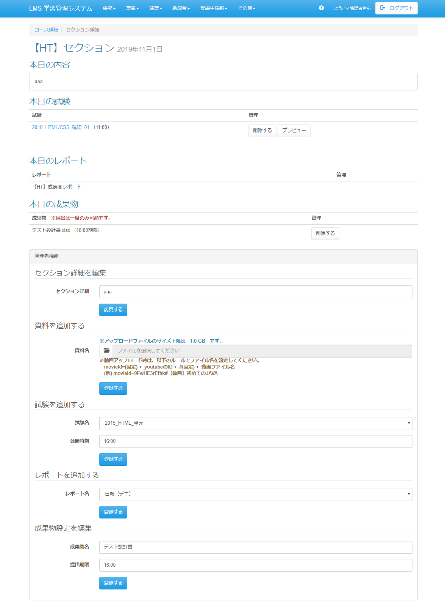

<div id="main" class="main2clm">
<ol class="breadcrumb">
<li><a href="/lms/course/detail?courseId=524">コース詳細</a></li>
<li class="active">セクション詳細</li>
</ol>
<div id="section">
<div id="sectionDetail">
<h2>
【HT】セクション <small> 2019年11月1日
</small>
</h2>
<h3>本日の内容</h3>
<div class="panel panel-default">
<div class="panel-body">
aaa
</div>
</div>
<h3>本日の試験</h3>
<table class="table">
<tbody><tr>
<th>試験</th>
<th>管理</th>
</tr>
<tr>
<td>
<a href="/lms/exam/resultList/?examId=165">2018_HTML/CSS_確認_01</a>
（11:00）
</td>
<td>
<form name="section_detailActionForm" method="post" action="/lms/section/detail/deleteExam" onsubmit="return delcheck()"><div><input type="hidden" name="org.apache.struts.taglib.html.TOKEN" value="9045ec1bb6e3810f555e06060880f1bc"></div>
<input type="submit" value="削除する" class="btn btn-default">
<input type="hidden" name="examSectionId" value="10039">
<input type="hidden" name="sectionId" value="23201">
</form>
<form name="exam_playActionForm" method="post" action="/lms/exam/play/preview" class="mb30"><div><input type="hidden" name="org.apache.struts.taglib.html.TOKEN" value="9045ec1bb6e3810f555e06060880f1bc"></div>
<input type="submit" value="プレビュー" class="btn btn-default">
<input type="hidden" name="examId" value="165">
<input type="hidden" name="sctionId" value="23201">
<input type="hidden" name="examSectionId" value="10039">
<input type="hidden" name="time" value="0">
</form></td>
</tr>
</tbody></table>
<h3>本日のレポート</h3>
<table class="table">
<tbody><tr>
<th>レポート</th>
<th>管理</th>
</tr>
<tr>
<td>
【HT】成長度レポート
</td>
<td></td>
</tr>
</tbody></table>
<h3>本日の成果物</h3>
<table class="table">
<tbody><tr>
<th>成果物 <strong class="text-danger">※提出は一度のみ可能です。</strong></th>
<th>管理</th>
</tr>
<tr>
<td>
テスト設計書.xlsx
（18:00期限）
</td>
<td> <form name="section_detailActionForm" method="post" action="/lms/section/detail/deleteExam" onsubmit="return delcheck()"><div><input type="hidden" name="org.apache.struts.taglib.html.TOKEN" value="9045ec1bb6e3810f555e06060880f1bc"></div>
<input type="submit" value="削除する" class="btn btn-default">
<input type="hidden" name="examSectionId" value="10039">
<input type="hidden" name="sectionId" value="23201">
</form></td>
</tr>
</tbody></table>
</div>
</div>
<div class="panel panel-default">
<div class="panel-heading">管理者機能</div>
<div class="panel-body">
<form name="section_detailActionForm" method="post" action="/lms/section/detail/" class="form-horizontal"><div><input type="hidden" name="org.apache.struts.taglib.html.TOKEN" value="6ddf99724a426ecaa47c6a20f34fb8f3"></div>
<fieldset>
<legend>セクション詳細を編集</legend>
<div class="form-group">
<label for="sectionDescription" class="col-lg-2 control-label">セクション詳細</label>
<div class="col-lg-10">
<input type="text" name="sectionDescription" value="aaa" id="content" class="form-control">
</div>
</div>
<div class="form-group">
<div class="col-lg-10 col-lg-offset-2">
<input type="submit" name="updateDescription" value="変更する" class="btn btn-primary">
</div>
</div>
</fieldset>
<input type="hidden" name="sectionId" value="23201">
</form>
<form name="section_detailActionForm" method="post" action="/lms/section/detail/upload" class="form-horizontal" enctype="multipart/form-data"><div><input type="hidden" name="org.apache.struts.taglib.html.TOKEN" value="6ddf99724a426ecaa47c6a20f34fb8f3"></div>
<fieldset>
<legend>資料を追加する</legend>
<div class="form-group">
<div class="col-lg-10 col-lg-offset-2">
<strong class="text-info">※アップロードファイルのサイズ上限は 1.0 GB です。</strong>
</div>
<label for="file_1" class="col-lg-2 control-label">資料名</label>
<div class="col-lg-10">
<input type="file" name="files[0]" value="" id="file-input" style="display: none;">
<div class="input-group">
<span class="input-group-btn">
<button class="btn btn-default" type="button" onclick="$('#file-input').click();">
<i class="glyphicon glyphicon-folder-open"></i>
</button>
</span>
<input id="file-input-dummy" type="text" class="form-control" placeholder="ファイルを選択してください" disabled="">
</div>
<strong class="text-role">※動画アップロード時は、以下のルールでファイル名を設定してください。</strong><br>
<strong> </strong><strong class="text-role-underline">movieId=(固定)</strong><strong>&nbsp;+&nbsp;</strong>
<strong class="text-role-underline">youtubeのID</strong><strong>&nbsp;+&nbsp;</strong>
<strong class="text-role-underline">#(固定)</strong><strong>&nbsp;+&nbsp;</strong>
<strong class="text-role-underline">動画ファイル名</strong><br>
<strong class="text-role"> (例) movieId=9FwHE3rEfhk#【動画】初めてのJAVA</strong>
</div>
</div>
<div class="form-group">
<div class="col-lg-10 col-lg-offset-2">
<button type="submit" class="btn btn-primary">登録する</button>
</div>
</div>
</fieldset>
<input type="hidden" name="sectionId" value="23201">
</form>
<form name="section_detailActionForm" method="post" action="/lms/section/detail/registExam" class="form-horizontal"><div><input type="hidden" name="org.apache.struts.taglib.html.TOKEN" value="6ddf99724a426ecaa47c6a20f34fb8f3"></div>
<fieldset>
<legend>試験を追加する</legend>
<div class="form-group">
<label for="examId" class="col-lg-2 control-label">試験名</label>
<div class="col-lg-10">
<select name="examId" id="examId" class="form-control"><option value="7">2015_HTML_単元</option></select>
</div>
</div>
<div class="form-group">
<label class="col-lg-2 control-label" for="publicTime">公開時刻</label>
<div class="col-lg-10">
<input class="form-control" id="publicTime" type="time" name="publicTime" value="16:00">
</div>
</div>
<div class="form-group">
<div class="col-lg-10 col-lg-offset-2">
<button type="submit" class="btn btn-primary">登録する</button>
</div>
</div>
</fieldset>
<input type="hidden" name="date" value="2019/11/1">
<input type="hidden" name="sectionId" value="23201">
</form>
<form name="section_detailActionForm" method="post" action="/lms/section/detail/registReport" class="form-horizontal"><div><input type="hidden" name="org.apache.struts.taglib.html.TOKEN" value="6ddf99724a426ecaa47c6a20f34fb8f3"></div>
<fieldset>
<legend>レポートを追加する</legend>
<div class="form-group">
<label for="dailyReportId" class="col-lg-2 control-label">レポート名</label>
<div class="col-lg-10">
<select name="dailyReportId" id="dailyReportId" class="form-control"><option value="1">日報【デモ】</option></select>
</div>
</div>
<div class="form-group">
<div class="col-lg-10 col-lg-offset-2">
<button type="submit" class="btn btn-primary">登録する</button>
</div>
</div>
</fieldset>
<input type="hidden" name="date" value="2019/11/1">
<input type="hidden" name="sectionId" value="23201">
</form>
<form name="section_detailActionForm" method="post" action="/lms/section/detail/registReport" class="form-horizontal"><div><input type="hidden" name="org.apache.struts.taglib.html.TOKEN" value="6ddf99724a426ecaa47c6a20f34fb8f3"></div>
<fieldset>
<legend>成果物設定を編集</legend>
<div class="form-group">
<label for="dailyReportId" class="col-lg-2 control-label">成果物名</label>
<div class="col-lg-10">
<input type="text" name="sectionDescription" value="テスト設計書" id="content" class="form-control">
</div>
</div>
<div class="form-group">
<label class="col-lg-2 control-label" for="publicTime">提出期限</label>
<div class="col-lg-10">
<input class="form-control" id="publicTime" type="time" name="publicTime" value="16:00">
</div>
</div>
<div class="form-group">
<div class="col-lg-10 col-lg-offset-2">
<button type="submit" class="btn btn-primary">登録する</button>
</div>
</div>
</fieldset>
<input type="hidden" name="date" value="2019/11/1">
<input type="hidden" name="sectionId" value="23201">
</form>
</div>
</div>
</div>

改修前

 |  | ◆動画表示
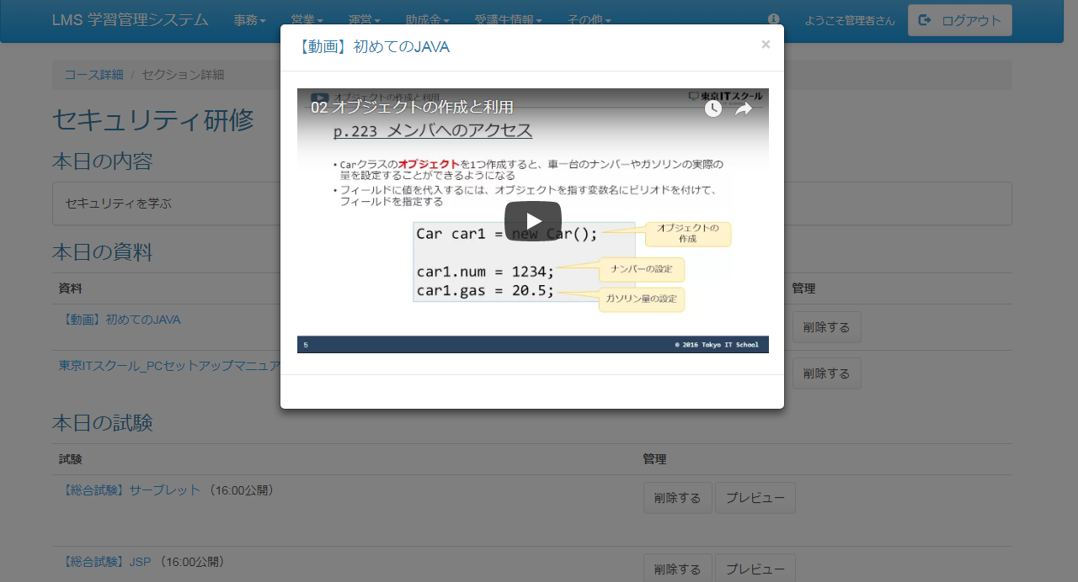

 | 出力仕様
 | No |  | 項目名 |  | データ元 |  |  |  |  |  |  |  | 備考
 |  |  |  |  | テーブル名 |  |  |  | フィールド
 | セクション情報
 | 1 |  | セクション名 |  | m_section |  |  |  | section_name
 | 2 |  | 日付 |  | m_section |  |  |  | date |  |  |  | yyyy年M月d日
 | 本日の内容
 | 3 |  | 概要 |  | m_section |  |  |  | section_description |  |  |  | 未登録の場合は、「※内容が登録されていません！！」を表示する
 | 本日の資料 ※未登録の場合は非表示
 | 4 |  | ファイル名 |  | m_file |  |  |  | file_name |  |  |  | ファイル名に「movieId=(動画判別名称)」が存在する場合は、#(リンクIDと動画名称の区切り
 |  |  |  |  |  |  |  |  |  |  |  |  | 文字)以降をファイル名として表示する
 | No |  | 項目名 |  | データ元 |  |  |  |  |  |  |  | 備考
 |  |  |  |  | テーブル名 |  |  |  | フィールド
 | 本日の試験 ※未登録の場合は非表示
 | 5 |  | 試験名 |  | m_exam |  |  |  | exam_name
 | 6 |  | 公開日時 |  | t_exam_section |  |  |  | public_date |  |  |  | （HH:mm公開）
 | 本日のレポート
 | 7 |  | 日報名 |  | m_daily_report |  |  |  | report_name
 | 管理者機能
 | 8 |  | セクション詳細 |  | m_section |  |  |  | section_description
 | 9 |  | ファイルサイズ
 | 10 |  | 試験名 |  | m_exam |  |  |  | exam_name |  |  |  | 登録されている試験をセレクトボックスにリスト表示
 | 11 |  | レポート名 |  | m_daily_report |  |  |  | report_name |  |  |  | 登録されているレポートをセレクトボックスにリスト表示
 | 12 |  | 成果物名 |  | m_deliverables |  |  |  | deliverables_name |  |  |  | 登録されている成果物をセレクトボックスにリスト表示
 | 12 |  | 提出期限 |  | t_deliverables_section |  |  |  | submission_deadline |  |  |  | （HH:mm）

 | ◆『コース詳細』リンク押下時

 | 入力仕様
 | No |  | 項目名 | 物理名 |  | コントロール |  | 必須 |  | 桁数 | 最小値 | 最大値 |  | IME | 属性 |  |  | 備考
 | 1 |  | コース詳細 | - |  | 送信ボタン |  | - |  | - | - | - |  | - | /lms/course/detail/
 | 2 |  | コースID | courseId |  | hidden |  | ○ |  | - | - | - |  | - | 半角数字

 | その他 入力仕様
 | No |  | 項目名 | エラー条件 |  |  |  |  | 挙動 |  |  |  |  |  |  | エラー文
 | 1 |  | コースID | コースIDがコースマスタに存在しない場合 |  |  |  |  | 不正アクセス画面に遷移する |  |  |  |  |  |  | -

 | ◆『{ファイル名}』リンク押下時

 | 入力仕様
 | No |  | 項目名 | 物理名 |  | コントロール |  | 必須 |  | 桁数 | 最小値 | 最大値 |  | IME | 属性 |  |  | 備考
 | 1 |  | ｛ファイル名｝ | - |  | リンク |  | - |  | - | - | - |  | - | /lms/file/download |  |  | ファイルのダウンロードを行う
 | 2 |  | ファイルID | fileId |  | hidden |  | ○ |  | - | - | - |  | - | 半角数字 |  |  | ハッシュ値

 | その他 入力仕様
 | No |  | 項目名 | エラー条件 |  |  |  |  | 挙動 |  |  |  |  |  |  | エラー文
 | 1 |  | ファイルID | ファイルIDが直打ちされた場合 |  |  |  |  | 不正アクセス画面に遷移する |  |  |  |  |  |  | -
 | 2 |  |  | ファイルIDがファイルマスタに存在しない場合 |  |  |  |  | 不正アクセス画面に遷移する |  |  |  |  |  |  | -

 | その他仕様
 | ・ファイル名の先頭が「movieId=(動画判別名称)」の場合は動画視聴の処理へ、それ以外の場合はファイルのダウンロード処理を行う。
 |  | 動画ファイル名のルール：
 |  | movieId=(動画判別名称) + リンクID(11桁のyoutubeのID) + #(リンクIDと動画名称の区切り文字) + 動画名称（画面に表示をさせる名称）

 | ◆『削除する(本日の資料)』ボタン押下時

 | 入力仕様
 | No |  | 項目名 | 物理名 |  | コントロール |  | 必須 |  | 桁数 | 最小値 | 最大値 |  | IME | 属性 |  |  | 備考
 | 1 |  | 削除する | - |  | 送信ボタン |  | - |  | - | - | - |  | - | /lms/section/detail/delete
 | 2 |  | ファイルID | fileId |  | hidden |  | ○ |  | - | - | - |  | - | 半角数字 |  |  | ハッシュ値
 | 3 |  | セクションID | sectionId |  | hidden |  | ○ |  | - | - | - |  | - | 半角数字

 | ◆『{試験名}』リンク押下時

 | 入力仕様
 | No |  | 項目名 | 物理名 |  | コントロール |  | 必須 |  | 桁数 | 最小値 | 最大値 |  | IME | 属性 |  |  | 備考
 | 1 |  | ｛試験名｝ | - |  | リンク |  | - |  | - | - | - |  | - | /exam/play/
 | 2 |  | 試験ID | examId |  | hidden |  | ○ |  | - | - | - |  | - | 半角数字

 | ◆『削除する(本日の試験)』ボタン押下時

 | 入力仕様
 | No |  | 項目名 | 物理名 |  | コントロール |  | 必須 |  | 桁数 | 最小値 | 最大値 |  | IME | 属性 |  |  | 備考
 | 1 |  | 削除する | - |  | 送信ボタン |  | - |  | - | - | - |  | - | /lms/section/detail/deleteExam
 | 2 |  | 試験ID | examId |  | hidden |  | ○ |  | - | - | - |  | - | 半角数字
 | 3 |  | 試験・セクション紐付けID | examSectionId |  | hidden |  | ○ |  | - | - | - |  | - | 半角数字

 | その他 入力仕様
 | No |  | 項目名 | エラー条件 |  |  |  |  | 挙動 |  |  |  |  |  |  | エラー文
 | 1 |  | 削除する | 既に試験済み試験の場合 |  |  |  |  | エラーメッセージを表示する(削除不可) |  |  |  |  |  |  | 既に試験済みの受講生がいるため削除できません

 | ◆『プレビュー』ボタン押下時

 | 入力仕様
 | No |  | 項目名 | 物理名 |  | コントロール |  | 必須 |  | 桁数 | 最小値 | 最大値 |  | IME | 属性 |  |  | 備考
 | 1 |  | プレビュー | - |  | 送信ボタン |  | - |  | - | - | - |  | - | /exam/play/preview
 | 2 |  | 試験ID | examId |  | hidden |  | ○ |  | - | - | - |  | - | 半角数字
 | 3 |  | セクションID | sectionId |  | hidden |  | ○ |  | - | - | - |  | - | 半角数字
 | 4 |  | 試験・セクション紐付けID | examSectionId |  | hidden |  | ○ |  | - | - | - |  | - | 半角数字

 | ◆『削除する(本日のレポート)』ボタン押下時

 | 入力仕様
 | No |  | 項目名 | 物理名 |  | コントロール |  | 必須 |  | 桁数 | 最小値 | 最大値 |  | IME | 属性 |  |  | 備考
 | 1 |  | 削除する | - |  | 送信ボタン |  | - |  | - | - | - |  | - | /lms/section/detail/deleteReport
 | 2 |  | セクションID | sectionId |  | hidden |  | ○ |  | - | - | - |  | - | 半角数字
 | 3 |  | ファイル・セクション紐付けID | fileSectionId |  | hidden |  | ○ |  | - | - | - |  | - | 半角数字

 | ◆『削除する(本日の成果物)』ボタン押下時

 | 入力仕様
 | No |  | 項目名 | 物理名 |  | コントロール |  | 必須 |  | 桁数 | 最小値 | 最大値 |  | IME | 属性 |  |  | 備考
 | 1 |  | 削除する | - |  | 送信ボタン |  | - |  | - | - | - |  | - | /lms/section/detail/deleteDeliverables
 | 2 |  | セクションID | sectionId |  | hidden |  | ○ |  | - | - | - |  | - | 半角数字
 | 3 |  | 成果物・セクション紐付けテーブル | deliverables_sectionId |  | hidden |  | ○ |  | - | - | - |  | - | 半角数字

 | ◆『成果物一覧へ(本日の成果物)』ボタン押下時

 | 入力仕様
 | No |  | 項目名 | 物理名 |  | コントロール |  | 必須 |  | 桁数 | 最小値 | 最大値 |  | IME | 属性 |  |  | 備考
 | 1 |  | 成果物一覧へ | - |  | 送信ボタン |  | - |  | - | - | - |  | - | /lms/？？？ |  |  | 選択した成果物名を検索状態で表示
 | 2 |  | 成果物ID |  |  | hidden |  | ○ |  | - | - | - |  | - | 半角数字

 | ◆『変更する(セクション詳細を編集)』ボタン押下時

 | 入力仕様
 | No |  | 項目名 | 物理名 |  | コントロール |  | 必須 |  | 桁数 | 最小値 | 最大値 |  | IME | 属性 |  |  | 備考
 | 1 |  | 変更する | - |  | 送信ボタン |  | - |  | - | - | - |  | - | /lms/section/detail/updateDescription
 | 2 |  | セクションID | sectionId |  | hidden |  | ○ |  | - | - | - |  | - | 半角数字
 | 3 |  | セクション説明 | sectionDescription |  | テキストボックス |  | ○ |  | 300 | - | - |  | - | -

 | ◆『登録する(資料を追加する)』ボタン押下時

 | 入力仕様
 | No |  | 項目名 | 物理名 |  | コントロール |  | 必須 |  | 桁数 | 最小値 | 最大値 |  | IME | 属性 |  |  | 備考
 | 1 |  | 登録する | - |  | 送信ボタン |  | - |  | - | - | - |  | - | /lms/section/detail/upload
 | 2 |  | セクションID | sectionId |  | hidden |  | ○ |  | - | - | - |  | - | 半角数字
 | 3 |  | 資料名 | files[0] |  | ファイル選択ボックス |  | ○ |  | - | - | - |  | - | -

 | その他 入力仕様
 | No |  | 項目名 | エラー条件 |  |  |  |  | 挙動 |  |  |  |  |  |  | エラー文
 | 1 |  | 資料名 | ファイルサイズが1GB以上の場合 |  |  |  |  | 不正アクセス画面へ遷移する |  |  |  |  |  |  | -
 | 2 |  |  | ファイルサイズが0の場合 |  |  |  |  | エラーメッセージを表示する |  |  |  |  |  |  | ファイルは必須です。
 | 3 |  |  | ファイル名の先頭が「movieId=(動画判別名称)」 かつ |  |  |  |  | エラーメッセージを表示する |  |  |  |  |  |  | 動画ファイル名が不正です。
 |  |  |  | 動画ファイル名のルールに沿っていない場合

 | ◆『登録する(試験を追加する)』ボタン押下時

 | 入力仕様
 | No |  | 項目名 | 物理名 |  | コントロール |  | 必須 |  | 桁数 | 最小値 | 最大値 |  | IME | 属性 |  |  | 備考
 | 1 |  | 登録する | - |  | 送信ボタン |  | - |  | - | - | - |  | - | /lms/section/detail/registExam
 | 2 |  | 試験ID | examId |  | hidden |  | ○ |  | - | - | - |  | - | 半角数字
 | 3 |  | セクションID | sectionId |  | hidden |  | ○ |  | - | - | - |  | - | 半角数字
 | 4 |  | 公開時間 | publicTime |  | セレクトボックス |  | ○ |  | - | - | - |  | - | 半角数字 |  |  | 初期値：16：00

 | その他 入力仕様
 | No |  | 項目名 | エラー条件 |  |  |  |  | 挙動 |  |  |  |  |  |  | エラー文
 | 1 |  | 試験ID | 既にセクションに同じ試験の紐付けがある場合 |  |  |  |  | エラーメッセージを表示する |  |  |  |  |  |  | 試験は既に存在します
 |  |  | セクションID
 | 2 |  | 試験ID | 既に同コースの他セクションに同試験の紐付けがある場合 |  |  |  |  | エラーメッセージを表示する |  |  |  |  |  |  | YYYY年MM月DD日のセクションに既に選択した試験が存在します
 |  |  | セクションID

 | ◆『登録する(レポートを追加する)』ボタン押下時

 | 入力仕様
 | No |  | 項目名 | 物理名 |  | コントロール |  | 必須 |  | 桁数 | 最小値 | 最大値 |  | IME | 属性 |  |  | 備考
 | 1 |  | 登録する | - |  | 送信ボタン |  | - |  | - | - | - |  | - | /lms/section/detail/registReport
 | 2 |  | 日報ID | dailyReportId |  | セレクトボックス |  | ○ |  | - | - | - |  | - | 半角数字
 | 3 |  | セクションID | sectionId |  | hidden |  | ○ |  | - | - | - |  | - | 半角数字

 | その他 入力仕様
 | No |  | 項目名 | エラー条件 |  |  |  |  | 挙動 |  |  |  |  |  |  | エラー文
 | 1 |  | 日報ID | 既にセクションに同じ日報の紐付けがある場合 |  |  |  |  | エラーメッセージを表示する |  |  |  |  |  |  | レポートは既に存在します
 |  |  | セクションID

 | ◆『登録する(成果物を追加する)』ボタン押下時

 | 入力仕様
 | No |  | 項目名 | 物理名 |  | コントロール |  | 必須 |  | 桁数 | 最小値 | 最大値 |  | IME | 属性 |  |  | 備考
 | 1 |  | 登録する | - |  | 送信ボタン |  | - |  | - | - | - |  | - | /lms/section/detail/registDeliverables
 | 2 |  | 成果物ID | deliverablesId |  | セレクトボックス |  | ○ |  | - | - | - |  | - | 半角数字
 | 3 |  | セクションID | sectionId |  | hidden |  | ○ |  | - | - | - |  | - | 半角数字

 | その他 入力仕様
 | No |  | 項目名 | エラー条件 |  |  |  |  | 挙動 |  |  |  |  |  |  | エラー文
 | 1 |  | 成果物ID | 既に同コースの他セクションに同成果物の紐付けがある場合 |  |  |  |  | エラーメッセージを表示する |  |  |  |  |  |  | YYYY年MM月DD日のセクションに既に選択した成果物が存在します
 |  |  | セクションID

セクション詳細画面（講師権限）
プロジェクト名 |  |  |  | システム名 |  |  | 画面レイアウト設計書 |  |  |  |  |  |  |  |  | 作成者 | 作成日 |  | 更新者 | 更新日
13期12月対応 |  |  |  | LMS学習管理システム |  |  | セクション詳細画面（講師権限） |  |  |  |  |  |  |  |  | 櫻井 | 2017-11-13 |  | 高橋大 | 2019-11-29

 | 画面イメージ

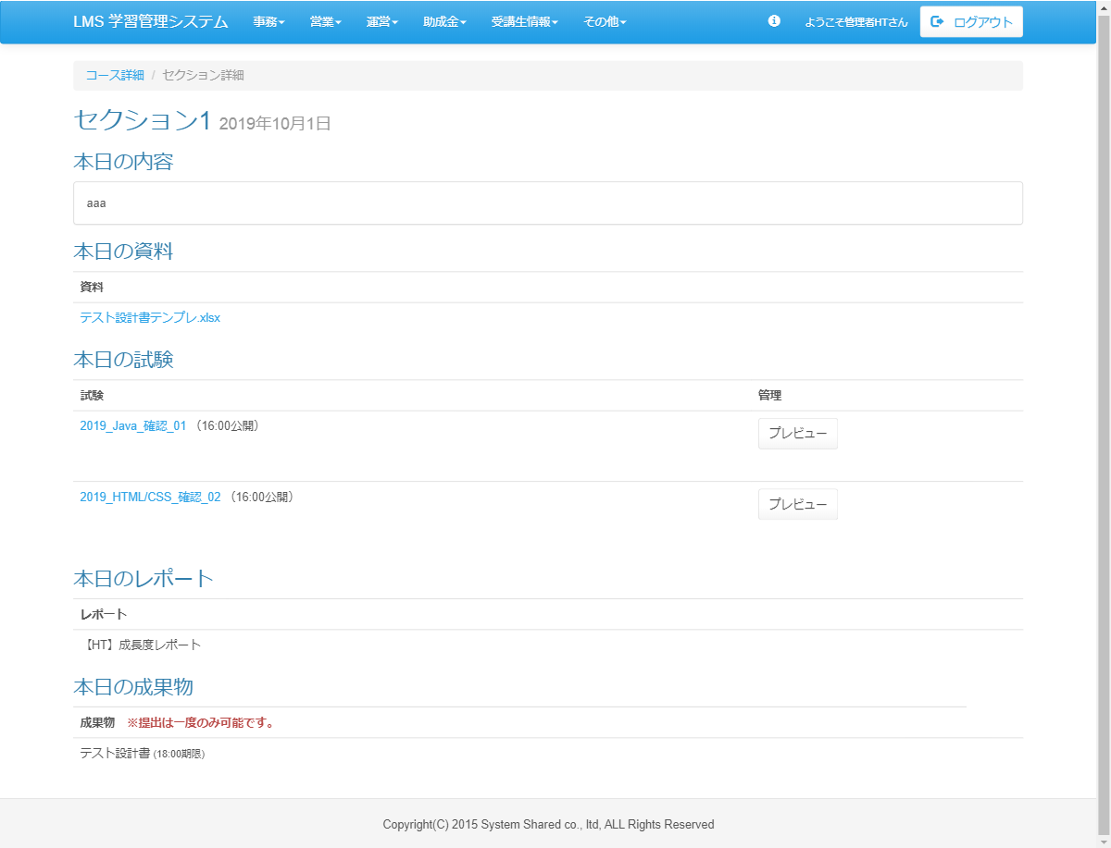
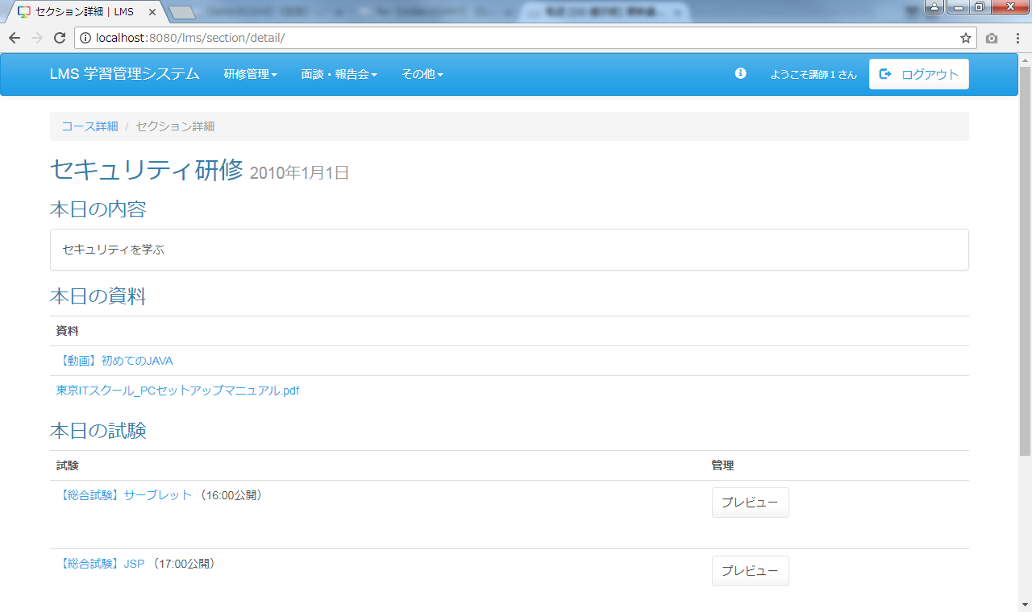
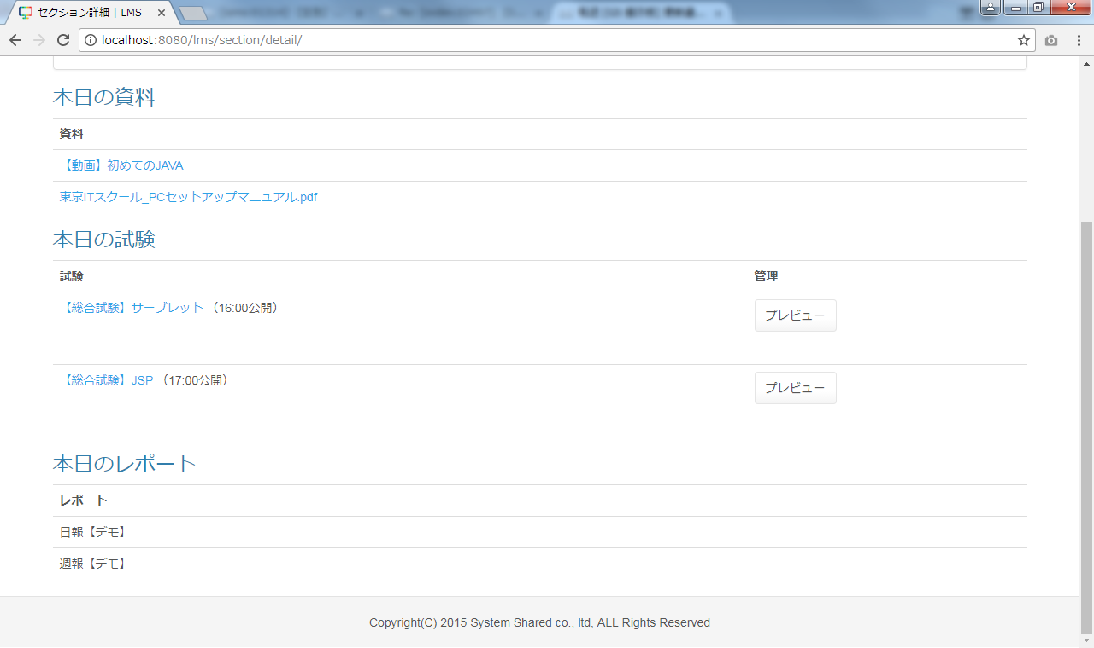

改修前

<div id="main" class="main2clm">
<ol class="breadcrumb">
<li><a href="/lms/course/detail?courseId=500">コース詳細</a></li>
<li class="active">セクション詳細</li>
</ol>
<div id="section">
<div id="sectionDetail">
<h2>
セクション1 <small> 2019年10月1日
</small>
</h2>
<h3>本日の内容</h3>
<div class="panel panel-default">
<div class="panel-body">
aaa
</div>
</div>
<h3>本日の資料</h3>
<table class="table">
<tbody><tr>
<th>資料</th>
</tr>
<tr>
<td><a href="/lms/file/download?fileId=8dd27f715c0ce03979ea7a29dca6b091ade83e7908abbca8cca8be9ab8f54907&amp;fileName=【HT】面談管理テンプレ.xlsx">
テスト設計書テンプレ.xlsx
</a>
</td>
</tr>
</tbody></table>
<h3>本日の試験</h3>
<table class="table">
<tbody><tr>
<th>試験</th>
<th>管理</th>
</tr>
<tr>
<td>
<a href="/lms/exam/resultList/?examId=230">2019_Java_確認_01</a>
（16:00公開）
</td>
<td> <form name="exam_playActionForm" method="post" action="/lms/exam/play/preview" class="mb30"><div><input type="hidden" name="org.apache.struts.taglib.html.TOKEN" value="fecb2b1c0c5a6060c46332bc1e3c2c83"></div>
<input type="submit" value="プレビュー" class="btn btn-default">
<input type="hidden" name="examId" value="230">
<input type="hidden" name="sctionId" value="23231">
<input type="hidden" name="examSectionId" value="10042">
<input type="hidden" name="time" value="0">
</form></td>
</tr>
<tr>
<td>
<a href="/lms/exam/resultList/?examId=249">2019_HTML/CSS_確認_02</a>
（16:00公開）
</td>
<td> <form name="exam_playActionForm" method="post" action="/lms/exam/play/preview" class="mb30"><div><input type="hidden" name="org.apache.struts.taglib.html.TOKEN" value="fecb2b1c0c5a6060c46332bc1e3c2c83"></div>
<input type="submit" value="プレビュー" class="btn btn-default">
<input type="hidden" name="examId" value="249">
<input type="hidden" name="sctionId" value="23231">
<input type="hidden" name="examSectionId" value="10043">
<input type="hidden" name="time" value="0">
</form></td>
</tr>
</tbody></table>
<h3>本日のレポート</h3>
<table class="table">
<tbody><tr>
<th>レポート</th>
</tr>
<tr>
<td>
【HT】成長度レポート
</td>
</tr>
</tbody></table>
<h3>本日の成果物</h3>
<table class="table">
<tbody><tr>
<th>成果物 <strong class="text-danger">※提出は一度のみ可能です。</strong></th><th>管理</th>
</tr>
<tr>
<td>
テスト設計書 <small> (18:00期限)</small>
</td><td> <form name="exam_playActionForm" method="post" action="/lms/exam/play/preview" class="mb30"><div><input type="hidden" name="org.apache.struts.taglib.html.TOKEN" value="fecb2b1c0c5a6060c46332bc1e3c2c83"></div>
<input type="submit" value="成果物一覧へ" class="btn btn-default">
<input type="hidden" name="examId" value="230">
<input type="hidden" name="sctionId" value="23231">
<input type="hidden" name="examSectionId" value="10042">
<input type="hidden" name="time" value="0">
</form></td>
</tr>
</tbody></table>
</div>
</div>
</div>

 |  |  | ◆動画表示
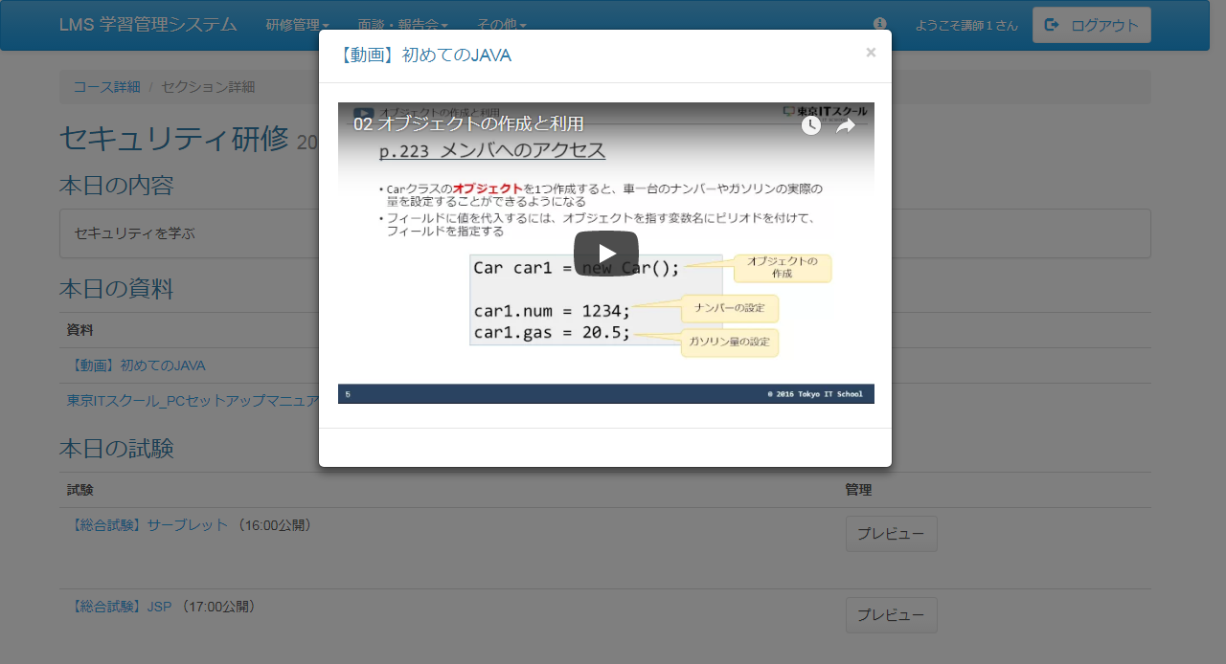

 | 出力仕様
 | No |  | 項目名 |  | データ元 |  |  |  |  |  |  |  | 備考
 |  |  |  |  | テーブル名 |  |  |  | フィールド
 | セクション情報
 | 1 |  | セクション名 |  | m_section |  |  |  | section_name
 | 2 |  | 日付 |  | m_section |  |  |  | date |  |  |  | yyyy年M月d日
 | 本日の内容
 | 3 |  | 概要 |  | m_section |  |  |  | section_description |  |  |  | 未登録の場合は、「※内容が登録されていません！！」を表示する
 | 本日の資料 ※未登録の場合は非表示
 | 4 |  | ファイル名 |  | m_file |  |  |  | file_name |  |  |  | ファイル名に「movieId=(動画判別名称)」が存在する場合は、#(リンクIDと動画名称の区切り
 |  |  |  |  |  |  |  |  |  |  |  |  | 文字)以降をファイル名として表示する
 | No |  | 項目名 |  | データ元 |  |  |  |  |  |  |  | 備考
 |  |  |  |  | テーブル名 |  |  |  | フィールド
 | 本日の試験 ※未登録の場合は非表示
 | 5 |  | 試験名 |  | m_exam |  |  |  | exam_name
 | 6 |  | 公開日時 |  | t_exam_section |  |  |  | public_date |  |  |  | （HH:mm公開）
 | 本日のレポート
 | 7 |  | 日報名 |  | m_daily_report |  |  |  | report_name |  |  |  | 未提出の場合：｛日報名｝を提出する
 |  |  |  |  |  |  |  |  |  |  |  |  | 提出済の場合：｛日報名｝を確認する
 | 本日の成果物 ※未登録の場合は非表示
 | 8 |  | 成果物名 |  | m_deliverables |  |  |  | deliverables_name
 | 9 |  | 提出期限 |  | t_deliverables_section |  |  |  | submission deadline

 | ◆『コース詳細』リンク押下時

 | 入力仕様
 | No |  | 項目名 | 物理名 |  | コントロール |  | 必須 |  | 桁数 | 最小値 | 最大値 |  | IME | 属性 |  |  | 備考
 | 1 |  | コース詳細 | - |  | 送信ボタン |  | - |  | - | - | - |  | - | /lms/course/detail/
 | 2 |  | コースID | courseId |  | hidden |  | ○ |  | - | - | - |  | - | 半角数字

 | その他 入力仕様
 | No |  | 項目名 | エラー条件 |  |  |  |  | 挙動 |  |  |  |  |  |  | エラー文
 | 1 |  | コースID | コースIDがコースマスタに存在しない場合 |  |  |  |  | 不正アクセス画面に遷移する |  |  |  |  |  |  | -

 | ◆『{ファイル名}』リンク押下時

 | 入力仕様
 | No |  | 項目名 | 物理名 |  | コントロール |  | 必須 |  | 桁数 | 最小値 | 最大値 |  | IME | 属性 |  |  | 備考
 | 1 |  | ｛ファイル名｝ | - |  | リンク |  | - |  | - | - | - |  | - | /lms/file/download |  |  | ファイルのダウンロードを行う
 | 2 |  | ファイルID | fileId |  | hidden |  | ○ |  | - | - | - |  | - | 半角数字 |  |  | ハッシュ値

 | その他 入力仕様
 | No |  | 項目名 | エラー条件 |  |  |  |  | 挙動 |  |  |  |  |  |  | エラー文
 | 1 |  | ファイルID | ファイルIDが直打ちされた場合 |  |  |  |  | 不正アクセス画面に遷移する |  |  |  |  |  |  | -
 | 2 |  |  | ファイルIDがファイルマスタに存在しない場合 |  |  |  |  | 不正アクセス画面に遷移する |  |  |  |  |  |  | -

 | その他仕様
 | ・ファイル名の先頭が「movieId=(動画判別名称)」の場合は動画視聴の処理へ、それ以外の場合はファイルのダウンロード処理を行う。
 |  | 動画ファイル名のルール：
 |  | movieId=(動画判別名称) + リンクID(11桁のyoutubeのID) + #(リンクIDと動画名称の区切り文字) + 動画名称（画面に表示をさせる名称）

 | ◆『{試験名}』リンク押下時

 | 入力仕様
 | No |  | 項目名 | 物理名 |  | コントロール |  | 必須 |  | 桁数 | 最小値 | 最大値 |  | IME | 属性 |  |  | 備考
 | 1 |  | ｛試験名｝ | - |  | リンク |  | - |  | - | - | - |  | - | /exam/play/
 | 2 |  | 試験ID | examId |  | hidden |  | ○ |  | - | - | - |  | - | 半角数字

 | ◆『プレビュー』ボタン押下時

 | 入力仕様
 | No |  | 項目名 | 物理名 |  | コントロール |  | 必須 |  | 桁数 | 最小値 | 最大値 |  | IME | 属性 |  |  | 備考
 | 1 |  | プレビュー | - |  | 送信ボタン |  | - |  | - | - | - |  | - | /exam/play/preview
 | 2 |  | 試験ID | examId |  | hidden |  | ○ |  | - | - | - |  | - | 半角数字
 | 3 |  | セクションID | sectionId |  | hidden |  | ○ |  | - | - | - |  | - | 半角数字
 | 4 |  | 試験・セクション紐付けID | examSectionId |  | hidden |  | ○ |  | - | - | - |  | - | 半角数字

 | ◆『成果物一覧へ』ボタン押下時

 | 入力仕様
 | No |  | 項目名 | 物理名 |  | コントロール |  | 必須 |  | 桁数 | 最小値 | 最大値 |  | IME | 属性 |  |  | 備考
 | 1 |  | 成果物一覧へ | - |  | 送信ボタン |  | - |  | - | - | - |  | - | /lms/？？？
 | 2 |  | 成果物ID |  |  | hidden |  | ○ |  | - | - | - |  | - | 半角数字

セクション詳細画面（受講生権限）
プロジェクト名 |  |  |  | システム名 |  |  | 画面レイアウト設計書 |  |  |  |  |  |  |  |  | 作成者 | 作成日 |  | 更新者 | 更新日
13期12月対応 |  |  |  | LMS学習管理システム |  |  | セクション詳細画面（受講生権限） |  |  |  |  |  |  |  |  | 櫻井 | 2017-11-13 |  | 高橋大 | 2019-11-29

 | 画面イメージ

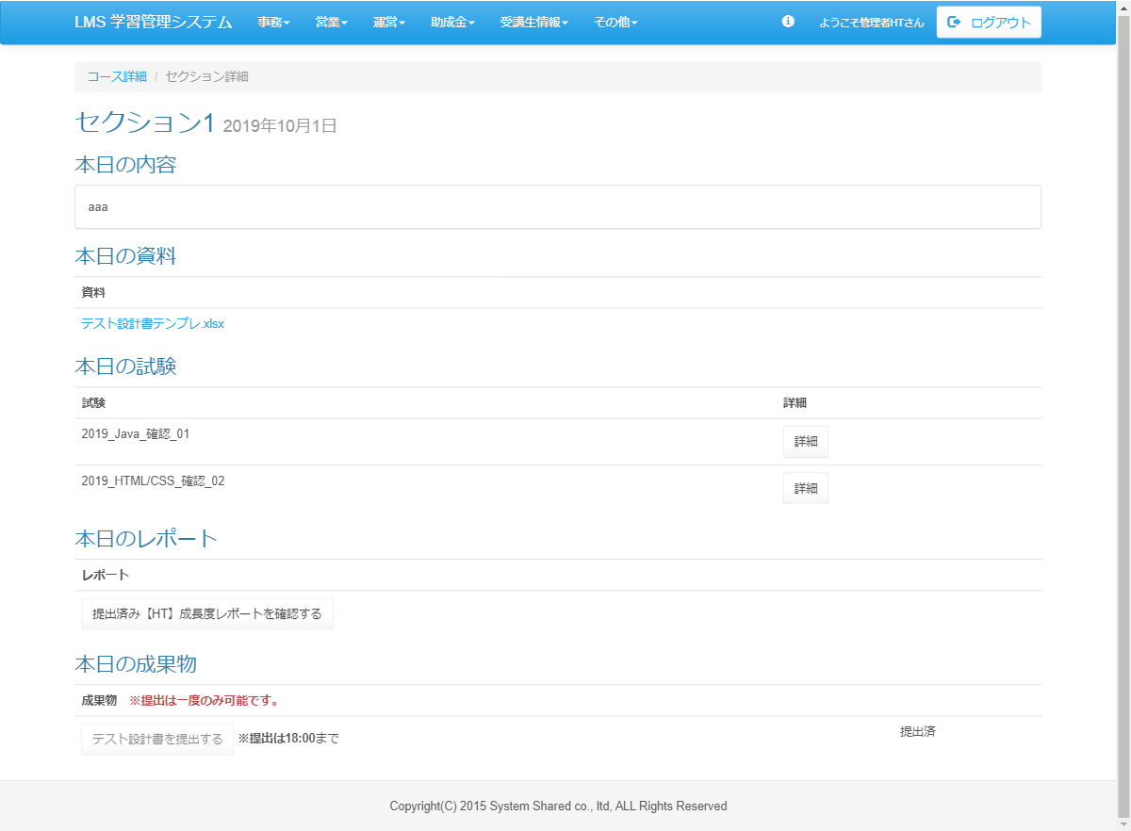
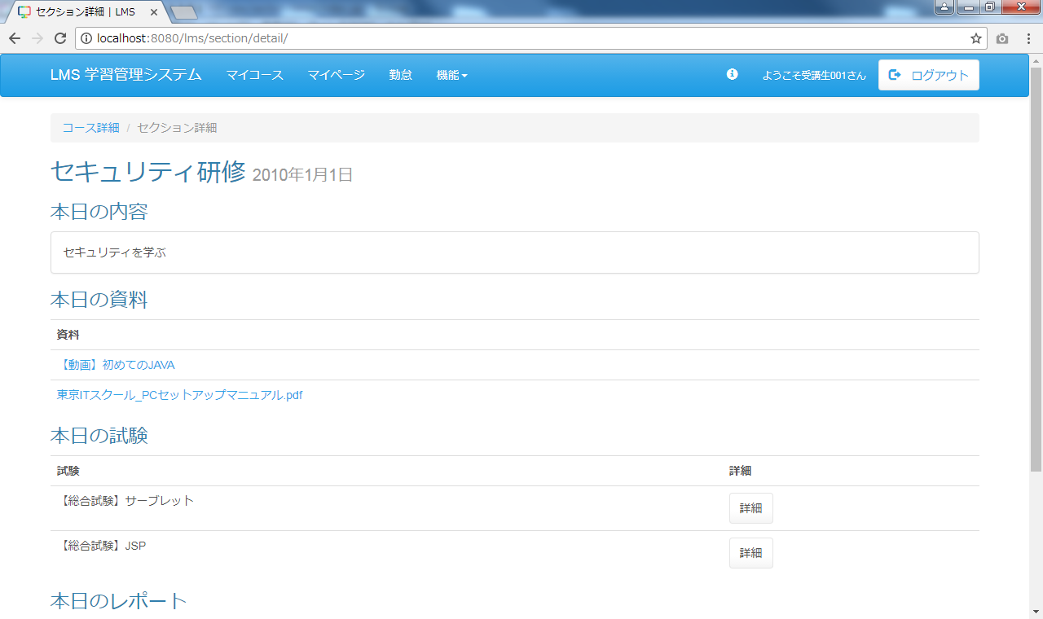
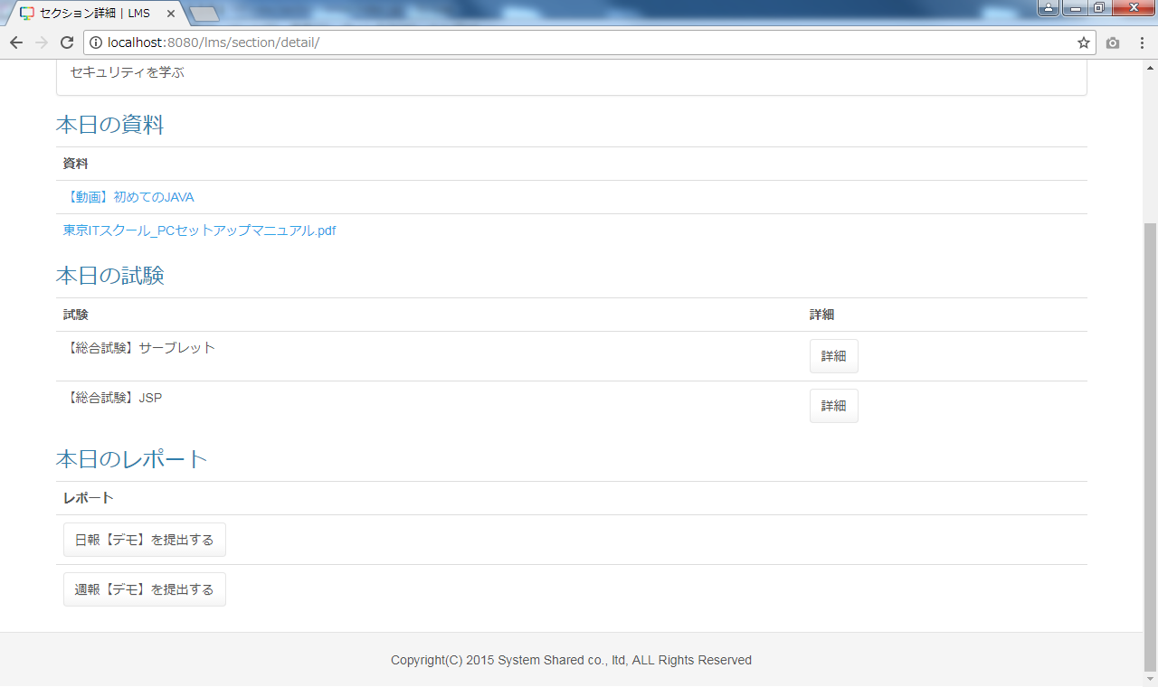

改修前

<div id="main" class="main2clm">
<ol class="breadcrumb">
<li><a href="/lms/course/detail?courseId=500">コース詳細</a></li>
<li class="active">セクション詳細</li>
</ol>
<div id="section">
<div id="sectionDetail">
<h2>
セクション1 <small> 2019年10月1日
</small>
</h2>
<h3>本日の内容</h3>
<div class="panel panel-default">
<div class="panel-body">
aaa
</div>
</div>
<h3>本日の資料</h3>
<table class="table">
<tbody><tr>
<th>資料</th>
</tr>
<tr>
<td><a href="/lms/file/download?fileId=448290e80eecc1711d97f011bd69d63b60d70f18b9984ebcbc483702c5f4cb1c&amp;fileName=【HT】面談管理テンプレ.xlsx">
テスト設計書テンプレ.xlsx
</a>
</td>
</tr>
</tbody></table>
<h3>本日の試験</h3>
<table class="table">
<tbody><tr>
<th>試験</th>
<th>詳細</th>
</tr>
<tr>
<td>
2019_Java_確認_01
</td><td><form name="exam_playActionForm" method="post" action="/lms/exam/play/"><div><input type="hidden" name="org.apache.struts.taglib.html.TOKEN" value="715ee1e365e8159b7f837197b3d5dcdb"></div>
<input type="submit" value="詳細" class="btn btn-default">
<input type="hidden" name="sectionId" value="23231">
<input type="hidden" name="examId" value="230">
<input type="hidden" name="examSectionId" value="10042">
</form></td>
</tr>
<tr>
<td>
2019_HTML/CSS_確認_02
</td><td><form name="exam_playActionForm" method="post" action="/lms/exam/play/"><div><input type="hidden" name="org.apache.struts.taglib.html.TOKEN" value="715ee1e365e8159b7f837197b3d5dcdb"></div>
<input type="submit" value="詳細" class="btn btn-default">
<input type="hidden" name="sectionId" value="23231">
<input type="hidden" name="examId" value="249">
<input type="hidden" name="examSectionId" value="10043">
</form></td>
</tr>
</tbody></table>
<h3>本日のレポート</h3>
<table class="table">
<tbody><tr>
<th>レポート</th>
</tr>
<tr>
<td>
<form name="dailyReport_submitActionForm" method="post" action="/lms/dailyReport/submit/"><div><input type="hidden" name="org.apache.struts.taglib.html.TOKEN" value="715ee1e365e8159b7f837197b3d5dcdb"></div>
<input type="hidden" name="dailyReportId" value="56">
<input type="hidden" name="sectionId" value="">
<input type="hidden" name="courseId" value="500">
<input type="hidden" name="formSectionId" value="23231">
<input type="hidden" name="formCourseId" value="500">
<input type="hidden" name="date" value="2019/10/1">
<input type="hidden" name="dailyReportSubmitId" value="191632">
<input type="submit" value="提出済み【HT】成長度レポートを確認する" class="btn btn-default">
</form>
</td>
</tr>
</tbody></table> <h3>本日の成果物</h3>
<table class="table">
<tbody><tr>
<th>成果物</th>
<th></th>
</tr>
<tr>
<td>
<form name="dailyReport_submitActionForm" method="post" action="/lms/dailyReport/submit/"><div><input type="hidden" name="org.apache.struts.taglib.html.TOKEN" value="250046f186d1837c8e072fe402faf4ab"></div>
<input type="hidden" name="dailyReportId" value="56">
<input type="hidden" name="sectionId" value="">
<input type="hidden" name="courseId" value="500">
<input type="hidden" name="formSectionId" value="23232">
<input type="hidden" name="formCourseId" value="500">
<input type="hidden" name="date" value="2019/10/2">
<input type="submit" value="テスト設計書を提出する" class="btn btn-default" disabled="">
</form>
<label>※提出は</label><label>18:00</label><abel>まで
</abel></td>
<td>
提出済
</td>
</tr>
</tbody></table>
</div>
</div>
</div>

提出済の場合非活性
提出済の場合表示

 | ◆動画表示
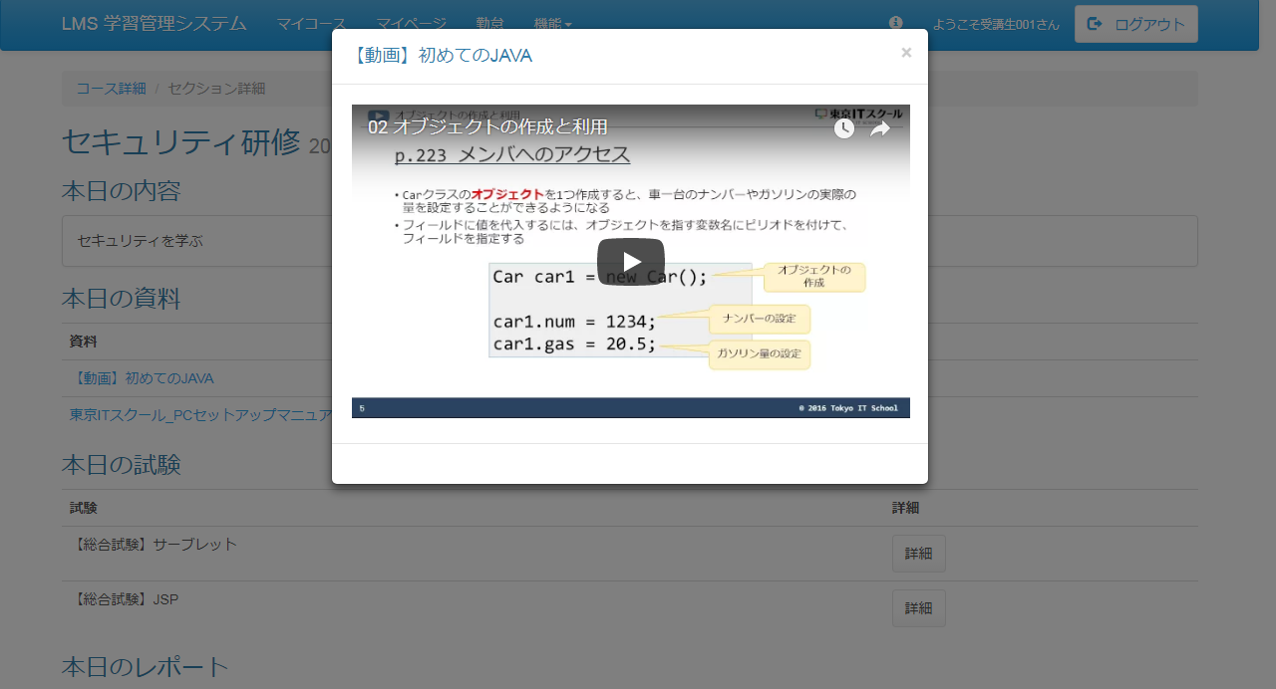

 | 出力仕様
 | No |  | 項目名 |  | データ元 |  |  |  |  |  |  |  | 備考
 |  |  |  |  | テーブル名 |  |  |  | フィールド
 | セクション情報
 | 1 |  | セクション名 |  | m_section |  |  |  | section_name
 | 2 |  | 日付 |  | m_section |  |  |  | date |  |  |  | yyyy年M月d日
 | 本日の内容
 | 3 |  | 概要 |  | m_section |  |  |  | section_description |  |  |  | 未登録の場合は、「※内容が登録されていません！！」を表示する
 | 本日の資料 ※未登録の場合は非表示
 | 4 |  | ファイル名 |  | m_file |  |  |  | file_name |  |  |  | ファイル名に「movieId=(動画判別名称)」が存在する場合は、#(リンクIDと動画名称の区切り
 |  |  |  |  |  |  |  |  |  |  |  |  | 文字)以降をファイル名として表示する
 | No |  | 項目名 |  | データ元 |  |  |  |  |  |  |  | 備考
 |  |  |  |  | テーブル名 |  |  |  | フィールド
 | 本日の試験 ※未登録の場合は非表示
 | 5 |  | 試験名 |  | m_exam |  |  |  | exam_name
 | 6 |  | 公開日時 |  | t_exam_section |  |  |  | public_date |  |  |  | 試験が未公開の場合：（HH:mm公開）
 | 本日のレポート
 | 7 |  | 日報名 |  | m_daily_report |  |  |  | report_name |  |  |  | 未提出の場合：｛日報名｝を提出する
 |  |  |  |  |  |  |  |  |  |  |  |  | 提出済の場合：｛日報名｝を確認する
 | 本日の成果物 ※未登録の場合は非表示
 | 8 |  | 成果物名 |  | m_deliverables |  |  |  | deliverables_name |  |  |  | 未提出の場合：ボタン活性、提出済の場合：ボタン非活性。 ボタン名：{成果物名}を提出する
 | 9 |  | 提出期限 |  | t_deliverables_section |  |  |  | submission deadline

 | ◆『コース詳細』リンク押下時

 | 入力仕様
 | No |  | 項目名 | 物理名 |  | コントロール |  | 必須 |  | 桁数 | 最小値 | 最大値 |  | IME | 属性 |  |  | 備考
 | 1 |  | コース詳細 | - |  | 送信ボタン |  | - |  | - | - | - |  | - | /lms/course/detail/
 | 2 |  | コースID | courseId |  | hidden |  | ○ |  | - | - | - |  | - | 半角数字

 | その他 入力仕様
 | No |  | 項目名 | エラー条件 |  |  |  |  | 挙動 |  |  |  |  |  |  | エラー文
 | 1 |  | コースID | コースIDがコースマスタに存在しない場合 |  |  |  |  | 不正アクセス画面に遷移する |  |  |  |  |  |  | -

 | ◆『{ファイル名}』リンク押下時

 | 入力仕様
 | No |  | 項目名 | 物理名 |  | コントロール |  | 必須 |  | 桁数 | 最小値 | 最大値 |  | IME | 属性 |  |  | 備考
 | 1 |  | ｛ファイル名｝ | - |  | リンク |  | - |  | - | - | - |  | - | /lms/file/download |  |  | ファイルのダウンロードを行う
 | 2 |  | ファイルID | fileId |  | hidden |  | ○ |  | - | - | - |  | - | 半角数字 |  |  | ハッシュ値

 | その他 入力仕様
 | No |  | 項目名 | エラー条件 |  |  |  |  | 挙動 |  |  |  |  |  |  | エラー文
 | 1 |  | ファイルID | ファイルIDが直打ちされた場合 |  |  |  |  | 不正アクセス画面に遷移する |  |  |  |  |  |  | -
 | 2 |  |  | ファイルIDがファイルマスタに存在しない場合 |  |  |  |  | 不正アクセス画面に遷移する |  |  |  |  |  |  | -

 | その他仕様
 | ・ファイル名の先頭が「movieId=(動画判別名称)」の場合は動画視聴の処理へ、それ以外の場合はファイルのダウンロード処理を行う。
 |  | 動画ファイル名のルール：
 |  | movieId=(動画判別名称) + リンクID(11桁のyoutubeのID) + #(リンクIDと動画名称の区切り文字) + 動画名称（画面に表示をさせる名称）

 | ◆『詳細』ボタン押下時

 | 入力仕様
 | No |  | 項目名 | 物理名 |  | コントロール |  | 必須 |  | 桁数 | 最小値 | 最大値 |  | IME | 属性 |  |  | 備考
 | 1 |  | 詳細 | - |  | 送信ボタン |  | - |  | - | - | - |  | - | /exam/play/
 | 2 |  | 試験ID | examId |  | hidden |  | ○ |  | - | - | - |  | - | 半角数字
 | 3 |  | セクションID | sectionId |  | hidden |  | ○ |  | - | - | - |  | - | 半角数字
 | 4 |  | 試験・セクション紐付けID | examSectionId |  | hidden |  | ○ |  | - | - | - |  | - | 半角数字

 | ◆『{日報名}を提出する』ボタン・『{日報名}を確認する』ボタン押下時

 | 入力仕様
 | No |  | 項目名 | 物理名 |  | コントロール |  | 必須 |  | 桁数 | 最小値 | 最大値 |  | IME | 属性 |  |  | 備考
 | 1 |  | {日報名}を提出する | - |  | 送信ボタン |  | - |  | - | - | - |  | - | /dailyReport/submit/
 | 2 |  | 日報ID | dailyReportId |  | hidden |  | ○ |  | - | - | - |  | -
 | 3 |  | セクションID | sectionId |  | hidden |  | ○ |  | - | - | - |  | -
 | 4 |  | コースID | courseId |  | hidden |  | ○ |  | - | - | - |  | -
 | 5 |  | フォームセクションID | formSectionId |  | hidden |  | ○ |  | - | - | - |  | -
 | （次のページへ続く）
 | （前ページからの続き）
 | No |  | 項目名 | 物理名 |  | コントロール |  | 必須 |  | 桁数 | 最小値 | 最大値 |  | IME | 属性 |  |  | 備考
 | 6 |  | フォームコースID | formCourseId |  | hidden |  | ○ |  | - | - | - |  | -
 | 7 |  | 日付 | date |  | hidden |  | ○ |  | - | - | - |  | - |  |  |  | yyyy/M/d

 | その他 入力仕様
 | No |  | 項目名 | エラー条件 |  |  |  |  | 挙動 |  |  |  |  |  |  | エラー文
 | 1 |  | 日付 | 日付が空の場合 |  |  |  |  | エラーメッセージを表示する |  |  |  |  |  |  | 本日のレポートは既に提出済みです。
 | 2 |  | 日付 | 日付、日報ID、LMSユーザID(ログイン者）に紐づく日報
 |  |  | 日報ID | が存在する場合
 |  |  | LMSユーザID

 | ◆『成果物を提出する』ボタン押下時

 | 入力仕様
 | No |  | 項目名 | 物理名 |  | コントロール |  | 必須 |  | 桁数 | 最小値 | 最大値 |  | IME | 属性 |  |  | 備考
 | 1 |  | {成果物名}を提出する | - |  | 送信ボタン |  | - |  | - | - | - |  | - | /dailyDeliverables/submit/
 | 2 |  | 成果物ID | deliverablesId |  | hidden |  | ○ |  | - | - | - |  | -
 | 3 |  | セクションID | sectionId |  | hidden |  | ○ |  | - | - | - |  | -
 | 4 |  | コースID | courseId |  | hidden |  | ○ |  | - | - | - |  | -
 | 5 |  | フォームセクションID | formSectionId |  | hidden |  | ○ |  | - | - | - |  | -

 | その他 入力仕様
 | No |  | 項目名 | エラー条件 |  |  |  |  | 挙動 |  |  |  |  |  |  | エラー文
 | 1 |  | 成果物 | 提出済の場合 |  |  |  |  | エラーメッセージを表示する |  |  |  |  |  |  | 本日の成果物は既に提出済みです。再提出は講師に問い合わせください。
 | 2 |  | 成果物 | 許容ファイルサイズ(100M)を超えている成果物の場合 |  |  |  |  | エラーメッセージを表示する |  |  |  |  |  |  | ファイルサイズが大きすぎます。

